KH64報告書
 | KH67 「紙コップヘッドホン」体験塾実施報告書 |  |  |  |  |  |  |  |  | 2024-11-16
 |  |  |  |  |  |  |  |  |  |  | 魚住 栄市
１．開催日時
 | 2024年11月16日（土）13:30～16:30
２．開催場所
 | 金沢八景CH
３．テーマ
 | 紙コップヘッドフォンを作ろう
４．参加人数（学校、学年別）
 | ・参加者 6名（応募者7名）、参観者3名（1名中途退席）
 |  |  |  |  |  |  | 男女別
 |  | 小学校 | 小４ | 小５ | 小６ | 計 | 男 | 女
 |  | 金沢 | 1 |  |  | 1 |  | 1
 |  | 六浦 | 1 |  |  | 1 | 1
 |  | 高舟台 |  | 1 |  | 1 |  | 1
 |  | 八景 | 1 |  |  | 1 | 1
 |  | 大道 | 1 |  |  | 1 |  | 1
 |  | 釜利谷南 | 1 |  |  | 1 |  | 1 | 中途退席
 |  | 計 | 5 | 1 | 0 | 6 | 2 | 4

５．工房側の体制（敬称略）
 | 主任：魚住、サブ主任：林
 | アシスタント：井上、阿部真、田島紘一郎
 | 会場係：今野 邦男
 | 受付：小林珠美
６．実施内容と時間の割り振り
 | 今回は、３班体制 3グループ
 | 説明は主任が、サブ主任が実験と工作指導、アシスタントが主に工作指導を行った。

 |  | 挨拶・自己紹介
 |  | １）音の確認 |  |  |  |  |  |  | １０分
 |  | ・口で声を出して喉ぼとけの振動を感じてもらう（震度の確認）
 |  | ・ハーモニカで音階と虚弱の確認（音階と強弱の確認）
 |  | ・ハーモニカで音色の確認
 |  | ２）糸電話で音をつくる |  |  |  |  |  |  | 20分
 |  | ・糸電話の作成
 |  | ・糸を色々なものでこすっていろいろな音を作ってみよう
 |  | ・人の指も器用でミクロンレベルの凹凸も感じられる
 |  | ・お互いの糸電話を繋いで音の振動の伝わり方を感じる
 |  | ３）磁石とコイル |  |  |  |  |  |  | 10分
 |  | ・コイルも磁石と同じで有ることを確認する（磁力線の確認）
 |  | ・コイルの電流の方向を変えると磁石にひき付けられたり、反発したりすることを確認する
 |  | ４）本結びの練習 |  |  |  |  |  |  | １０分
 |  | ・ハサミの枝を使って本結びの練習
 |  | ５）コイルの作成 |  |  |  |  |  |  | 5０分
 |  | ・コイル作成治具を使ってコイル巻きの準備
 |  | ・3メートルの0.16mmの細いエナメル線を巻く
 |  | ・糸で4ヵ所をしばる
 |  | ・コイルを治具から外す
 |  | 休憩 |  |  |  |  |  |  | 10分
 |  | ６）紙コップの加工 |  |  |  |  |  |  | ２0分
 |  | ・ハサミで紙コップを二つに切り分け、線に沿ってきれいに切る
 |  | ・磁石を付ける蓋も切る
 |  | ７）紙コップヘッドホンの組み立て |  |  |  |  |  |  | 40分
 |  | ・穴あけ治具で耳掛け用とコード用の二対の穴を開ける
 |  | ・コイルを紙コップの外の底にセロテープで十文字に貼り付ける
 |  | ・ヘッドフォンコードを二つの穴に通し結束バンドで抜けないようにする
 |  | ・コイルの先端を千枚通しで穴を2個開けて外側に出コードと繋ぐ
 |  | ・磁石をコイルの上に置き蓋に貼り付ける
 |  | ・ヘッドフォンフレームを取り付ける
 |  | アンケート回答 |  |  |  |  |  |  | 10分
 |  | 完成（全体の時間） |  |  |  |  |  | 計 | 180分

７．反省会（林 記録）
 | 【感想】
 | 1班 二人とも（4年生）器用で、マニュアル通りに上手く完成させた。
 | ２班 二人とも4年生だったが、一人は手が遅く完成までに時間を要した。
 | もう一人はアシスタントの助言を聞き入れずに工作をすすめようとした。
 | 結局完成させることなく中途退場。付き添いの父親に自宅で作成するよう依頼した。
 | 3班 ５年生の女子児童は器用で早く完成させた。4年生の男子児童は着実に完成させた。
 | エナメル線が細いので見にくかった。
８．感想・記録（林 記録）
 | 【意見】
 | １．音が振動であることを理解させることが大切
 | ２．そのためには「糸電話」で、何故相手の声が聞こえるのか説明すると分かり易いのではないか
 | ３．コイル作成時の治具の使い方が難しそうだった。半面、良く考えて上手く作成されている。
 | ４．千枚通しなどで穴を開ける作業が多く、手指を突き刺さぬように繰り返し注意したので怪我無く終える
 | ことができた

９．写真（今野さん撮影）
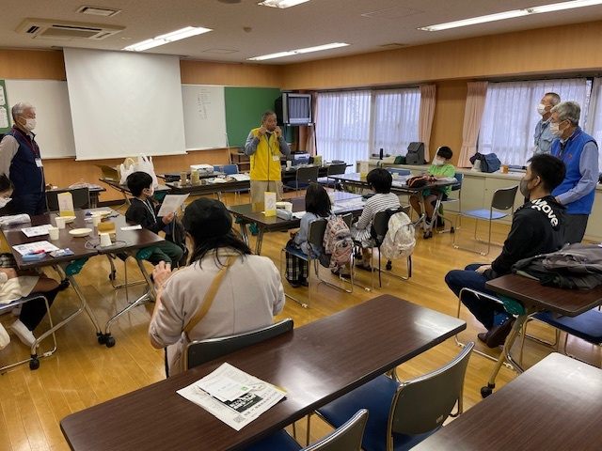
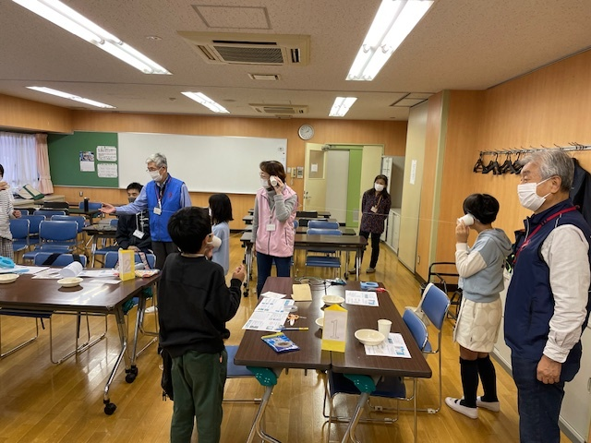

全体の様子
糸電話の実験の様子

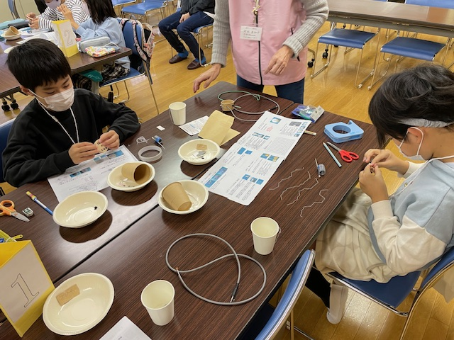
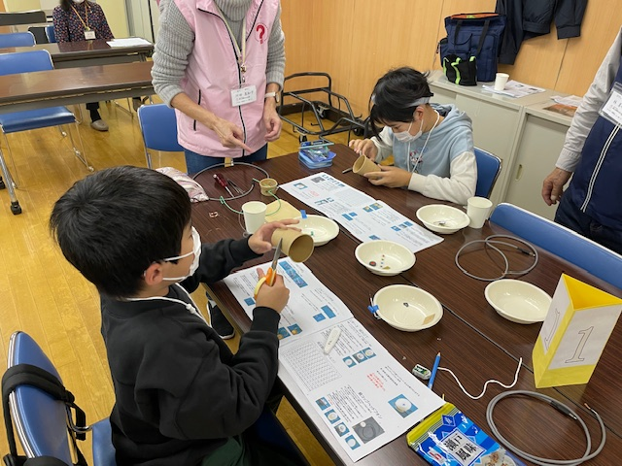

コイルの糸の準備
紙コップ加工の様子

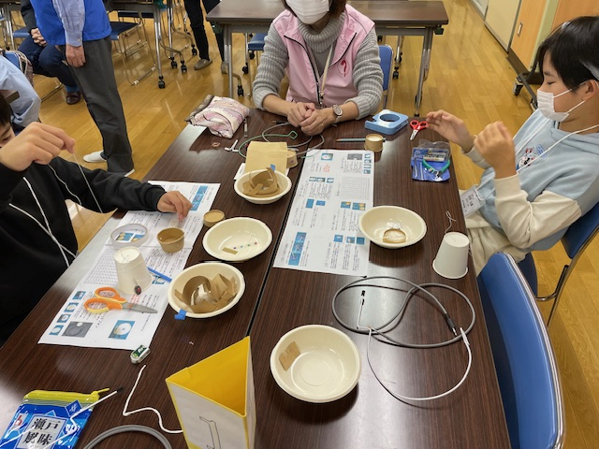
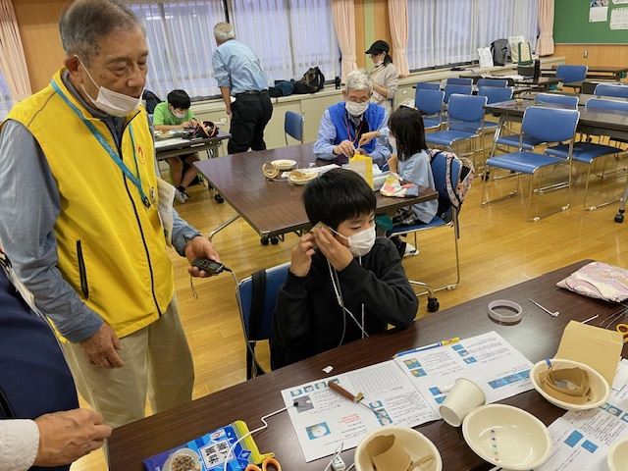

紙コップヘッドホンの工作
紙コップヘッドホン完成

